@media респонсив, адаптив
Супер-важно!!! Всегда открывай страницу https://developer.mozilla.org/en-US/docs/Web/CSS/border-color при разработке фронта, чтобы правильно подобрать свойства css!

Урок 1 часть 1
Выбор относительных единиц = респонсив
Определение height по макету-дизайну
vh можно использовать, если оценивать размеры элементов относительно ширины экрана, однако ширина. (в ситуация расположения видео поля или большого изображения) | vh - view-port height vw - view-port width | Супер важно! В начале определить разрешение экрана под которое предоставлен макет Для этого берем самый объемный элемент в макете и определяем его width. Далее заходим в поисковик и ищем по данному width наиболее распространенный height. Определив height мы можем далее использовать vw для width и vh для height | Пояснение ! В начале оптимально сайт сделать на px, затем перевести все width, height, padding, margin в vw и vh с испольозванием калькулятора. Далее при составления модели под планшет или мобилку пересчитывать относительно верстки и новой ширины экрана значения в vw и vh единицах, одновременно преобразуя модель визуализации grid flex итд
Размер шрифта | `https://habr.com/ru/companies/ruvds/articles/541506/ | Никогда не является адаптивным свойством - задается в всегда в rem
 |  | Любой браузер имеет размер шрифта по умолчанию равный 16 px. Данный размер может быть скорректирован пользователем в настройках браузера, увеличивая или уменьшая этот показатель. Чтобы пользователь имел возможность получить необходимый эффект от настройки размера шрифта в браузере, все font-size должны быть либо проигнорированы и не заданы, либо указаны в единицах rem (1 rem = 16 px (количество зависит от настроек пользователя)
Варианты повлиять на стандатрный размер шрифта в 16px в глобальном значении html тэга | Всегда используй rem при установке размера шрифта! https://zellwk.com/blog/media-query-units/ Здесь вывод использовать em, однако это может быть очень неудобно, и такой вывод сделан на основе провала с safari | 1 (16 px не изменятся) указать css свойство (в таком случае можно использовать px, em, rem) html { // setting default font size font-size: 200%; } 2 (16 px изменятся) сделать zoom in/ zoom out и стандартный размер 16 px увеличится/уменьшится (в таком случае можно использовать только px, em, rem) (safari em, rem) The original idea behind em based sizes was due to older browsers not being able to update pixel values when a user zooms. Раньше браузеры не способны были подстраивать значения, указанные px в соответствии с изменением zoom. Однако теперь этой проблемы нет. 3 Самое важное! (16 px изменятся) изменить в настройках браузера размер текста (в таком случае можно использовать только em, rem) | Как определить rem по имеющемуся дизайн-макету? Всегда отталкиваемся от глоабльного размера шрифта любого бразуера - 16 px. Все шрифты делим на 16, чтобы получить значение в rem.
Размер изображений и видео | `https://habr.com/ru/companies/ruvds/articles/541506/ | Вариант сохранения первоначальной фигуры (самый грамотный)
 | Ширину и высоту необходимо указывать в одной единице - только vw ИЛИ только vh Либо прописывать только Ширину и указывать aspect-ratio | При стилизации элементов img или video нужно, для поддержания их в отзывчивом состоянии, использовать 1) относительные единицы измерения и 2) свойство aspect-ratio. (чтобы img и video сохранял ту фигуру, в которой он был записан 4:3 квадрат, 16:10 прямоугольник итд ,а не расползался) 3) (альтернатива) указывать все стороны в одних единицах - либо в vw, либо в vh (также будет сохранена первоначальная фигура)
Отступы
 | Все отступы (горизонтальные и вертикальные) необходимо указывать в одной единице - только vw ИЛИ только vh Иначе vh (для вертикальных отступов) может стать слишким высоким при повороте экрана на 90 градусов и не будет соответствовать макету в px | Размеры отступов (вроде padding и margin) не округляются до целых пикселей, они могут быть очень маленькими. Если важно, чтобы размер некоего отступа равнялся бы как минимум 1px, тогда я порекомендовал бы использовать конструкцию вида max(1px, really_small_relative_unit)
Размер блоков | по аналогии с img и video | Вариант сохранения первоначальной фигуры (самый грамотный) | Вариант с преобразованием от прямоугольника -> квардрат ИЛИ квардрат -> прямоугольника (самый бестолковый)
 | Ширину и высоту необходимо указывать в одной единице - только vw ИЛИ только vh Либо прописывать только Ширину и указывать aspect-ratio | 1) относительные единицы измерения и 2) свойство aspect-ratio. (чтобы img и video сохранял ту фигуру, в которой он был записан 4:3 квадрат, 16:10 прямоугольник итд ,а не расползался) 3) (альтернатива) указывать все стороны в одних единицах - либо в vw, либо в vh (также будет сохранена первоначальная фигура) | 1) указывать ширину в vw, высоту в vh (блок будет следовать за аспектностью экрана пользователя - перевернули экрана на 90 градусов и блок также перевернулся на 90 градусов)
viewport
 | Пояснение! initial-scale=1.0 означает, что браузер не будет подстраивать размер изображений под текущее разрешение экарна. Стабильность данного параметра позволит нам перестраивать элементы страницы так как нам необходимо. | <!DOCTYPE html> <html lang="en"> <head> <meta charset="UTF-8"> <meta name="viewport" content="width=device-width, initial-scale=1.0"> <title>SEO & Digital Marketing For Your Website.</title> <link rel="stylesheet" href="styles.css"> </head>
Единицы измерения
 | 1mm (мм) = 3.8px 1cm (см) = 38px 1pt (типографский пункт) = 4/3 px 1pc (типографская пика) = 16px | font-size: 65%; //относительно такого же свойства родителя font-size: 12em; //относительно размера шрифта родителя font-size: 12rem; //относительно размера шрифта элемента <html> vh - view-port height //относительно размера view-port vw - view-port width //относительно размера view-port
(%) Примеры-исключения, в которых % берётся не так:
 | 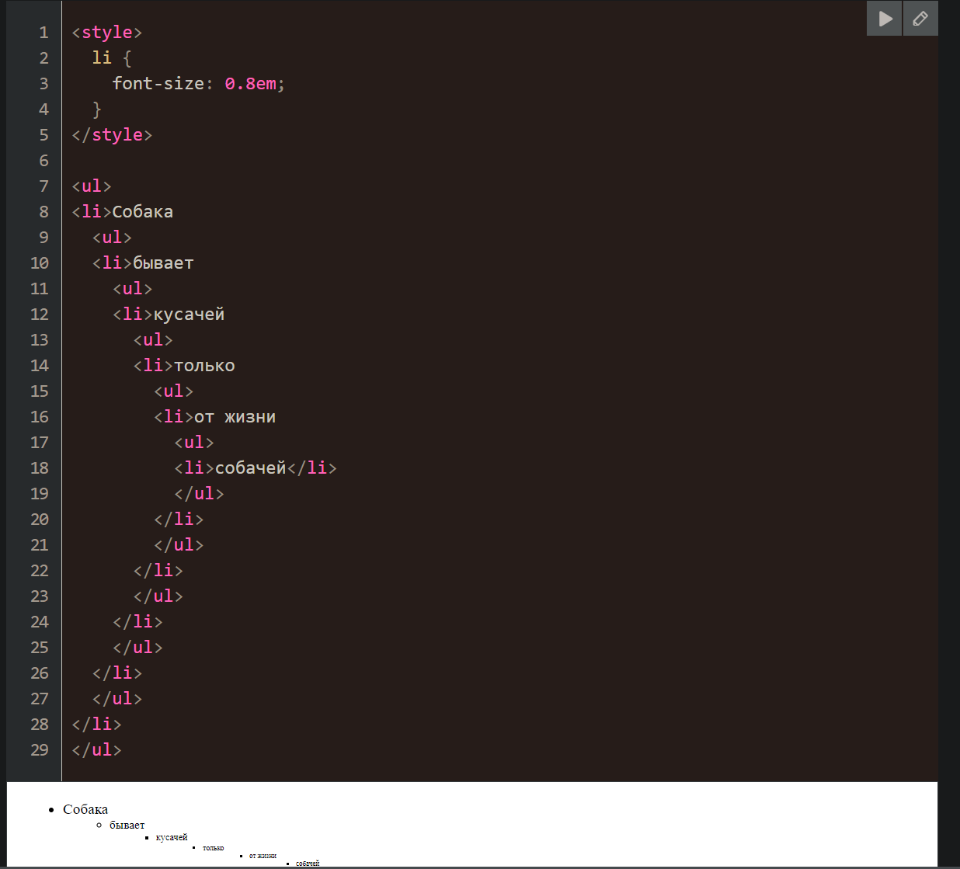 | margin-left При установке свойства margin-left в %, процент берётся от ширины родительского блока, а вовсе не от его margin-left. line-height При установке свойства line-height в %, процент берётся от текущего размера шрифта, а вовсе не от line-height родителя. Детали по line-height и размеру шрифта вы также можете найти в статье Свойства font-size и line-height. width/height Для width/height обычно процент от ширины/высоты родителя, но при position:fixed, процент берётся от ширины/высоты окна (а не родителя и не документа). Кроме того, иногда % требует соблюдения дополнительных условий, за примером – обратитесь к главе Особенности свойства height в %.
(% и em) проблема % и em
Использование rem |  | Шрифт каждого последующего потомка будет уменьшен. Решение - использовать rem: данная единица привязана к абсолютному размеру шрифта всего документа, указанного для html тэга

Медиа-запросы = адаптив |  | Мобилки Планшеты Десктопы
 |  | Медиа-запросы — фильтры, которые можно применять к стилям CSS, позволяющие изменять стили на основании характеристик устройства.
 |  | Что такое медиа-запросы 1. Разрешение экрана. 2. Ширина. 3. Высота. 4. Ориентация экрана
view-port размеры
 |  | Пояснение! Данные свойства max- min-… содержат крайние знаения, которые могут иметь width и height. Width и height задаются не нами, а view-port, то есть текущим размером экрана пользователя Удобно! Задавать размеры шрифтов и тд с использование относительных единиц измерения, которые наследуют свои значения относительно родительских элементов, которые завязаны на view-port пользователя
 | (Часто) Указывается, когда наш сайт скроллится вверх-вниз | min-width ширина больше значения, указанного в запросе
 | (Часто) Указывается, когда наш сайт скроллится вверх-вниз | max-width ширина меньше значения, указанного в запросе
 | (Редко) Указывается в тех случаях, когда наш сайт расширяется не вверх-вниз, листается влево-вправо | min-height высота больше значения, указанного в запросе
 | (Редко) Указывается в тех случаях, когда наш сайт расширяется не вверх-вниз, листается влево-вправо | max-height высота меньше значения, указанного в запросе
 | Вертикальное расположение экрана планшета | orientation=portrait высота не меньше ширины
 | Горизонтальное расположение экрана планшета | orientation=landscape ширина больше высоты
Установка медиа-запросов
 |  | ✔ @media (max-width: XXXpx) { } - верхняя граница ✔ @media (min-width: XXXpx) { } - нижняя граница ✔ @media (min-width: XXXpx) and (max-width: YYYpx) { } - диапазон ✔ @media (max-device-width: XXXpx) { }
Еще бывают
 |  | `@media (screen) - обращение к определенному устройству/экран
 |  | `@media (speech) - синтезаторы речи
 |  | `@media (print) - запустить на печать
Пример
 | 2 Применяются стили для мобилок, планшетов и десктопов | .header{ background-color: pink; } .button{ background-color: darkvuilet; color: #fff; text-align:center; border-radius: 5 px; padding: 1 rem 2 rem; text-decoration: none; border: 2px solid transparent; }
 | 1 Указываются ПОД стилями для десктопов (по принципу if выражения и оператора and) 2 Применяются стили для мобилок и планшетов | `@media (max-width: 1024px){ /* Стили для планшета Все стили, указанные в этом блоке, будут работать на устройствах с шириной экрана, указанной в max-width 1024px. На всех устройствах с шириной больше указанного значения будут применяться css свойства за рамками этого блока.*/ h1{ font-size: 24px; } }
 | 1 Указываются ПОД стилями для планшетов и десктопов 2 Применяются стили для мобилок | `@media (max-width: 767px){ /* Стили для телефонов */ h1{ font-size: 24px; text-align: center; //рекомендуется для мобильных устройств } }
 | 2 Применяются стили для планшетов и десктопов | `@media (min-width: 768px){ /* Стили для телефонов */ body{ padding: 32px; } }
 | 2 Применяются стили только для планшетов | `@media (min-width: 768px) and (max-width: 1024px){ /* Стили для телефонов */ h1{ font-size: 24px; text-align: center; //рекомендуется для мобильных устройств } }
Вариант 1 нестандартной последовательности использования медиа-запросов | 1 От desktop к планшету 2 От desktop к мобилке
Пояснение! Иногда проще изменять css от какого-то одного варианта, чем последовательно на базе последнего текущего варианта css. Данная логика может быть реализована при правильном использовании условий в медиа-запросах (and …) | Шаг 1 указываем media запрос для планшетов, который будет дополнять или изменять свойств для desktop | `@media (min-width: 768px) and (max-width: 1024px){ /* Стили для телефонов */ h1{ font-size: 24px; text-align: center; //рекомендуется для мобильных устройств } }
 | Шаг 2 указываем media запрос для мобилок, который будет дополнять или изменять свойства для desktop (то есть добавляться и изменяться свойства будут на основе варианта для desktop, а не планшета) | `@media (min-width: 768px){ /* Стили для телефонов */ body{ padding: 32px; } }
Вариант 2 нестандартной последовательности использования медиа-запросов | 1 От desktop к планшету 2 От планшета к мобилке
 | Шаг 1 указываем media запрос для планшетов, который будет дополнять или изменять свойств для desktop | `@media (max-width: 1024px){ /* Стили для планшета Все стили, указанные в этом блоке, будут работать на устройствах с шириной экрана, указанной в max-width 1024px. На всех устройствах с шириной больше указанного значения будут применяться css свойства за рамками этого блока.*/ h1{ font-size: 24px; } }
 | Шаг 2 указываем media запрос для мобилок, который будет дополнять или изменять свойства для планшетов | `@media (max-width: 767px){ /* Стили для телефонов */ h1{ font-size: 24px; text-align: center; //рекомендуется для мобильных устройств } }

@media ppi, dpi
Супер-важно!!! Всегда открывай страницу https://developer.mozilla.org/en-US/docs/Web/CSS/border-color при разработке фронта, чтобы правильно подобрать свойства css!

Разрешение изображений
Проблематика
Устройство пользователя: низкое разрешение | 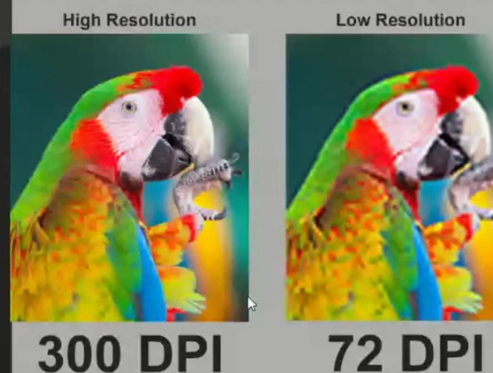 | Так как у пользователя экран низкого разрешения (большие пиксели), после получения изображения высокого разрешения, браузер будет подгонять пиксели полученного изображения, уменьшая их количество. Таким образом изображение будет мылиться. | Подробнее: ссылка
Устройство пользователя: высокое разрешение |  | Так как у пользователя экран высокого разрешения (маленькие пиксели), после получения изображения низкого разрешения, браузер будет подгонять пиксели полученного изображения, увеличивая их количество. Однако ввиду незнания какие дополнительные пиксели как красить, часть пикселей будет открашено в неправильные цвета. Таким образом изображения окажется зернистым.
Вывод/подход
 |  | Какой размер у пикселя? У пикселя нет размера, нет физического значения или смысла вне его математического представления. Это часть связи между физическим размером экрана (Ширина самого экрана 23.5 дюйма), выраженным в дюймах, и разрешением экрана (ppi = 109 пикселей на 1 дюйм), выраженным в пикселях на дюйм, а также пиксельным размером экрана (Ширина самого экрана в пикселях 23.5*109 = 2560 пикселей), выраженным в пикселях.
 |  | Экран - какую плотность пикселей имеет экран монитора? Ppi любого экрана зависит от матрицы экрана. Чем выше плотность пикселей матрицы, тем выше пиксельый размер экрана. У десктопов плотность чаще всего составляет 70-150 px на дюйм, у мобилок 450 px на дюйм
 |  | Изображение jpg - какую плотность пикселей имеет изображение? Ppi как параметр отсутствует у изображений jpg. Изображение jpg имеет строго фиксированную информацию о количестве пикселей, из которых оно состоит, а также о цвете этих пикселей.
Респонсивный подход | НЕ ИСПОЛЬЗОВАТЬ, но знать!
 |  | При zoom in изображения jpg на экране монитора, что происходит? Происходит растягивание изображения по ширине и высоте, тем самым изображения увеличивается в пиксельных размерах. Вместе с этим нужно понимать, что пиксель не имеет размера. Вместо этого экран нашего монитора дорисовывает пиксели, которые отсутствуют в растянутом изображении, относительно экранной плотности пикселей. Итог: зернятся | При zoom out изображения jpg на экране монитора, что происходит? Происходит скукоживание изображения по ширине и высоте, тем самым изображение уменьшается в пиксельных размерах. Вместе с этим нужно понимать, что пиксель не имеет размера. Вместо этого экран нашего монитора усредняет/сокращает количество пикселей в изображении, тем самым делая изображение мутным, относительно экранной плотности пикселей. Итог: мылятся
Сокращение работы протоколов браузеров пользователей по подготонке разрешения img под экраны пользователей |  | 2) Элементы страницы, которые не являются <img> самостоятельно масштабируются под физический размер экрана и разрешение экрана 3) Элементы <img> проходят через протоколы бразуера по масштабированию изображений под различные экрана пользователей. Данный процесс сопряжен с увеличением изображения (либо вырезанием части пискелей - мыльность изображения), если разрешение экрана пользователя ниже, чем у изображения, либо с уменьшением изображения (либо дорисовкой пикселей - крапинка изображения), если разрешение экрана пользователя выше
 |  | Решение: Чтобы сократить работу протоколов браузеров по масштабированию изображений <img>, мы можем использовать два подхода: 1) Вариант: backgroud-image. В данном случае ссылка на изображение присутствует в css файле и мы можем воспользоваться медиа-запросами (см ниже) 2) Вариант: <img> + <picture>. В данном случае ссылка на изображение указана в html. В таком случае наше изображение необходимо обернуть в тэг <picture>, который будет подбирать наиболее оптимальное изображение под разрешение экрана пользователя
Преимущества и недостатки изображений различной величины при респонсивном подходе | Недостатки | Преимущества | Вывод
Большие изображения 2500 px, заданные в vw единицах | Большие изображения дольше прогружаются | Десктоп: Мониторы с шириной 4000 px - зернится [то есть (28 дюйма) со стандартной матрицей (плотность пикселей 140)] Мониторы с шириной 2550 px - отлично [то есть (23 дюйма) со стандартной матрицей (плотность пикселей 140)] Мониторы с шириной 1600 px - мылятся [то есть (11 дюйма) со стандартной матрицей (плотность пикселей 140)] | Респонсивный подход (без использования media): <picture> <source srcset="img_2550px.jpg, img_2550px.jpg 2x"> <img src="img_2550px.jpg" alt="Flowers" style="width:auto;"> </picture> Пояснение! 2x применяется, если плотность пикселей более 300 ppi
 | Читай ниже как определить css width для устройств с высокой плотностью писклей (см Вычисление css width и css height для различных устройств с разными пиксельными размером экрана) | Мобилки: мобилки с шириной (6 дюймов) со стандартной матрицей (плотность пикселей 450), то есть 2550 px - отлично | Респонсивный подход (без использования media): <picture> <source srcset="img_420px.jpg, img_420px.jpg 3x"> <img src="img_420px.jpg" alt="Flowers" style="width:auto;"> </picture> Пояснение! 3x применяется, если плотность пикселей более 450 ppi
Большие изображения 1600 px, заданные в vw единицах | Средние изображения нормально прогружаются | Десктоп: Мониторы с шириной 4000 px - очень зернится [то есть (28 дюйма) со стандартной матрицей (плотность пикселей 140)] Мониторы с шириной 2550 px - зернится [то есть (23 дюйма) со стандартной матрицей (плотность пикселей 140)] Мониторы с шириной 1600 px - отлично [то есть (11 дюйма) со стандартной матрицей (плотность пикселей 140)] | Респонсивный подход (без использования media): <picture> <source srcset="img_1600px.jpg, img_1600px.jpg 2x"> <img src="img_1600px.jpg" alt="Flowers" style="width:auto;"> </picture> Пояснение! 2x применяется, если плотность пикселей более 300 ppi
Респонсивный + Адаптивный подход | К ПРИМЕНЕНИЮ!
Вариант <img> | `https://developer.mozilla.org/en-US/docs/Web/HTML/Element/picture
 |  | Адаптивный подход (с использованием media): <picture> <source media="(min-width:2560px)" srcset="img_desktop_2560px.jpg"> <source media="(min-width:1440px)" srcset="img_desktop_1440px.jpg"> <source media="(min-width:1024px)" srcset="img_desktop_1024px.jpg"> <source media="(min-width:768px)" srcset="img_desktop_768px.jpg, img_tablet_768px_2x.jpg 2x"> <source media="(min-width:320px)" srcset="img_desktop_320px.jpg, img_mobile_320px_3x.jpg 3x"> <img src="img_mobile.jpg" alt="Flowers" style="width:auto;"> </picture> | Примечание! Не имеется смысла подключать изображения чуть большего разрешения по причине наличия отрезка между разрешениями экранов пользователя, так как отрезки-границы всегда начинаются с наиболее популярных разрешений
The type attribute | `https://developer.mozilla.org/en-US/docs/Web/HTML/Element/picture#the_type_attribute | The type attribute specifies a MIME type for the resource URL(s) in the <source> element's srcset attribute. If the user agent does not support the given type, the <source> element is skipped.
 |  | <picture> <source srcset="photo.avif" type="image/avif" /> <source srcset="photo.webp" type="image/webp" /> <img src="photo.jpg" alt="photo" /> </picture>
Вариант: backgroud-image | `https://developer.mozilla.org/en-US/docs/Web/CSS/@media/resolution
@media (min-resolution: 200dpi), (min-resolution: 1.5dppx) |  | div { background-image: url (pic.jpg) background-color: #fff; }
Устройство пользователя: высокое разрешение | Данный пример особо смысла не имеет, так как мы всегда должны также учитывать размер экрана устройства при подстановке нового изображения. Если только выше по коду не прописан общий media запрос под определенный размер экрана | `@media (min-resolution: 200dpi), (min-resolution: 1.5dppx) { div { background-image: url (pic@2x.jpg); } }
Устройство пользователя: низкое разрешение |  | `@media (min-resolution: 72dpi) { div { background-image: none; } }
<meta name="viewport" content="width=device-width, initial-scale=1.0">
 |  | 1 (viewport width) width=device-width исчисляется в px, является css width и css height, определяется в зависимости от плоностности ppi (см выше Калькуляция CSS разрешения) 2 (css разрешение) initial-scale определяется в зависимости от плотности ppi экрана пользователя (см выше Масштабирование значений width и height всех <img> на основе значения плотности пикселей)
Калькуляция CSS разрешения То есть наших широко используемых width и height | name="viewport" content="width=device-width, initial-scale=1.0">
 |  | У каждого экрана имеются: Физическая ширина и высота - исчисляются в дюймах Матрица экрана - определяет плотность пикселей на 1 дюйм
 | CSS разрешение Величина, которую указывают в единицах измерения: px, em, rem, vw, vh, %. Данная величина является производной от двух величин: CSS width: (матрица экрана в px на 1 дюйм * физическая ширина экрана в дюймах)/(матрица экрана в px на 1 дюйм/150) CSS height: (матрица экрана в px на 1 дюйм * физическая высота экрана в дюймах)/(матрица экрана в px на 1 дюйм/150) | Все width и height как отладчика, так и HTML, так и CSS используют единицы CSS разрешения. css width и css height 1 Указываются в: html, css, отладчике 2 Единицы измерения: px, em, rem, vw, vh, %. 3 Не соответствуют пиксельным размерам экрана устройств! | CSS-разрешение зависит от плотности пикселей. 1 Если плотность пикселей меньше 200ppi, то коэффициент будет 1. То есть у экрана с физическим разрешением 320x480 пикселей будет CSS-разрешение 320x480 пикселей. 2 Плотность пикселей 200-300ppi — коэффициент 1,5. 3 Плотность пикселей больше 300ppi — коэффициент рассчитывается по формуле плотность/150, а полученное значение округляется (2, 2.5, 3 и так далее).
Вычисление css width и css height для различных устройств с разными пиксельными размером экрана | Пример расчета для Machenike L17 Pulsar | Пример расчета для iphone 15
 | Ширина эркана (мм): 397 Ширина эркана (дюймы): 15,6299 Матрица экрана (px на дюйм): 127 css width = (127 * 15,6299)/(127/150) = (127 * 15,6299)/(1) = 127 * 15,6299 = 1984,99 px | Ширина эркана (мм): 70.6 Ширина эркана (дюймы): 2,755906 Матрица экрана (px на дюйм): 460 css width = (460 * 2,755906)/(460/150) = 1267,71/3 = 422,57 px Пояснение! css width - это размер экрана любого устройства, переведенный к ppi desktop (ppi desktop = 150). Полученный размер используется разработчиком в качестве размера экрана выбранного устройства (в данном случае выше - мобильного), чтобы понимать размер экрана и изображения, которые будут рзмещены на нем (должны быть не более полученного значения). А далее необходимо установить (либо через backgroud, либо через <picture>) медиа-запрос, который определит dpi конкретного устройства, определит размер экрана по формуле выше и подберет соответствующее изображение x1,x2,x3.. для отображения. | Результат вычислений может быть использован для указания: 1 границ медиа-запросов 2 понимания какое разрешение необходимо указать в отладчике для тестирования отображения сайта для конкретного устройства 3 понимание величины относительных единиц, таких как vw и т.д.
Масштабирование значений width и height всех <img> на основе значения плотности пикселей | name="viewport" content="width=device-width, initial-scale=1.0">
CSS имеет встроенный механизм получения значения матрицы экрана |  | 1 CSS имеет встроенный механизм получения значения матрицы экрана, того устройства, на котором была открыта страница. 2 Получив значение матрицы экрана (px на дюйм), css автоматически подставляет в формулу значение матрицы экрана/150, чтобы получить коэффициент. 3 Данный коэффициент css умножает на все значения width всех изображений <img> на странице и выводит их на экраны с повышенной плотностью пикселей в новом кратном размере.

